상품제안서
논슬립 사각 키친 러그 | 상품코드: S28670

 |  |  |  |  |  |  | 02-713-8555 | www.synergygift.co.kr
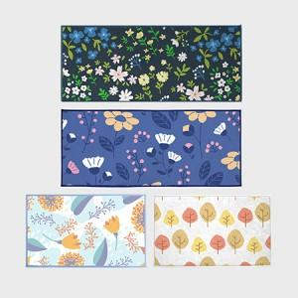 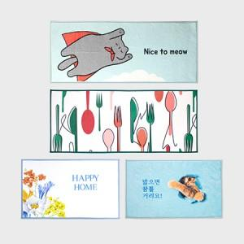 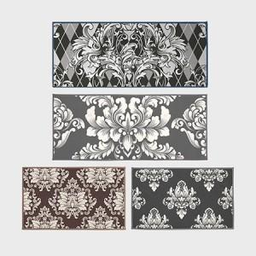

【상세/제작정보】 | <p><span style="font-size: 14pt;">※ 단모 기준 단가입니다.(장모 별도문의)</span></p>

【인쇄/포장옵션】 | 풀칼라 / OPP(비닐)

【공급단가】 | 수량 | 100~ | 300~ | 500~ | 1,000~ | 3,000~
*VAT별도 | 단가 | 16,700원 | 16,000원 | 15,600원 | 15,300원 | 15,000원

【상품 URL】 | https://www.synergygift.co.kr:443/src/goods_detail.php?gdno=28670

